상품제안서
나오 디지털 무소음 탁상시계 | 상품코드: S27080

 |  |  |  |  |  |  | 02-713-8555 | www.synergygift.co.kr
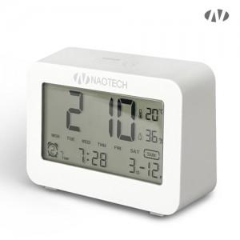 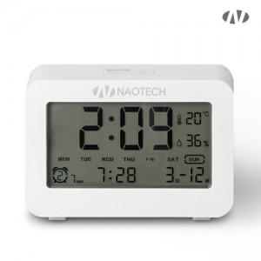 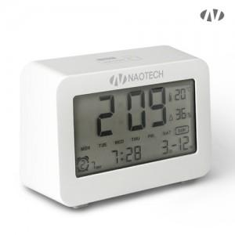

【상세/제작정보】 | <p>- 배터리방식 AAA배터리 x 2개 (미포함)</p><p>- 인쇄위치​</p><p><br>1) 액정화면 하단부 / 인쇄최대 사이즈 : 가로 50mm x 세로9mm (보호필름 제거후 인쇄됩니다)&nbsp;</p><p><br>2) 액정 좌우옆면 / 인쇄최대 사이즈 : 가로 25mm x 세로 40mm</p>

【인쇄/포장옵션】 | 레이저, 스티커, DTF[UV스티커] / 포장지포장

【공급단가】 | 수량 | 50~ | 100~ | 500~ | 1,000~ | 2,000~
*VAT별도 | 단가 | 7,320원 | 6,930원 | 6,590원 | 6,420원 | 6,310원

【상품 URL】 | https://www.synergygift.co.kr:443/src/goods_detail.php?gdno=27080

